@groupPKLevel
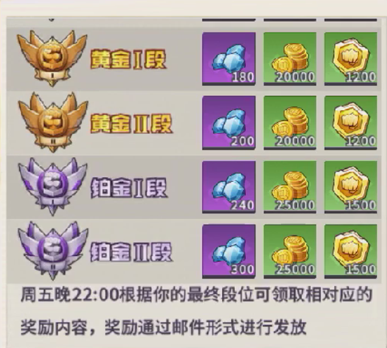
对决赛段位 | 名称 | 开始积分 | 结束积分 | 段位晋升奖励(历史首次 | 段位结算奖励（每周结算） | 段位降级下降积分 | 胜利获得奖励id
int&key | string | int | int | arrayint2 | arrayint2 | int | int
id | name | stScore | endScore | upReward | endReward | reduceScore | winReward
1 | 青銅I段 | 0 | 249 |  | 3_1000;2_500000;33_300 | 100 | 1000001 | 3_200;2_500000;33_5
2 | 青銅II段 | 250 | 499 | 5149_25;2_500000;33_100 | 3_1200;2_500000;33_400 | 250 | 1000002 | 3_200;2_500000;33_5
3 | 白銀I段 | 500 | 699 | 1270_25;2_500000;33_125 | 3_1400;2_500000;33_500 | 350 | 1000003 | 3_200;2_500000;33_6
4 | 白銀II段 | 700 | 899 | 5150_5;2_500000;33_150 | 3_1600;2_500000;33_600 | 350 | 1000004 | 3_200;2_500000;33_6
5 | 黃金I段 | 900 | 1049 | 1271_5;2_500000;33_175 | 4_100;2_500000;33_700 | 350 | 1000005 | 3_200;2_500000;33_7
6 | 黃金Ii段 | 1050 | 1149 | 5411_2;2_500000;33_200 | 4_120;2_500000;33_800 | 350 | 1000006 | 3_200;2_500000;33_7
7 | 鉑金I段 | 1150 | 1199 | 5151_1;2_500000;33_225 | 4_140;2_500000;33_900 | 250 | 1000007 | 3_200;2_500000;33_8
8 | 鉑金II段 | 1200 | 9999 | 1272_1;2_500000;33_250 | 4_160;2_500000;33_1000 | 300 | 1000008 | 3_200;2_500000;33_8

